Data
Holdbarhet av |  | RDW-CV% i kjøleskap

Tillatt bias | 1.16 | %, og tillatt totalfeil |  | 2.56 | %

0 | 12.9 | 12.9 | 12.8 | 12.3 | 12.5 | 12.7 | 13.1 | 12.9 | 12.1 | 12.5 | 11.6 | 13.2
12 | 12.9 | 12.9 | 12.9 | 12.2 | 12.5 | 12.7 | 13.2 | 12.9 | 12.1 | 12.6 | 11.5 | 13.1
24 | 12.9 | 12.9 | 12.8 | 12.1 | 12.4 | 12.7 | 13 | 12.8 | 12.2 | 12.6 | 11.5 | 13
36 | 12.8 | 12.8 | 12.7 | 12.2 | 12.4 | 12.7 | 13 | 12.8 | 12.1 | 12.4 | 11.5 | 13.1
48 | 12.8 | 12.7 | 12.7 | 12.1 | 12.4 | 12.6 | 12.9 | 12.8 | 12 | 12.6 | 11.5 | 13.1
60 | 12.7 | 12.7 | 12.5 | 12.1 | 12.3 | 12.5 | 13 | 12.5 | 12 | 12.4 | 11.6 | 13
72 | 12.5 | 12.8 | 12.6 | 12.2 | 12.1 | 12.4 | 12.8 | 12.4 | 11.9 | 12.4 | 11.5 | 12.9
84 |  |  |  |  |  |  |  |  |  |  | 11.6 | 12.9
 | Tid 0 | Tid 1 | Tid 2 | Tid 3 | Tid 4 | Tid 5 | Tid 6 | Tid 7 | Tid 8
Timer | 0 | 12 | 24 | 36 | 48 | 60 | 72 | 84
Prøve nr | Målte verdier
1 | 12.9 | 12.9 | 12.9 | 12.8 | 12.8 | 12.7 | 12.5
2 | 12.9 | 12.9 | 12.9 | 12.8 | 12.7 | 12.7 | 12.8
3 | 12.8 | 12.9 | 12.8 | 12.7 | 12.7 | 12.5 | 12.6
4 | 12.3 | 12.2 | 12.1 | 12.2 | 12.1 | 12.1 | 12.2
5 | 12.5 | 12.5 | 12.4 | 12.4 | 12.4 | 12.3 | 12.1
6 | 12.7 | 12.7 | 12.7 | 12.7 | 12.6 | 12.5 | 12.4
7 | 13.1 | 13.2 | 13 | 13 | 12.9 | 13 | 12.8
8 | 12.9 | 12.9 | 12.8 | 12.8 | 12.8 | 12.5 | 12.4
9 | 12.1 | 12.1 | 12.2 | 12.1 | 12 | 12 | 11.9
10 | 12.5 | 12.6 | 12.6 | 12.4 | 12.6 | 12.4 | 12.4
11 | 11.6 | 11.5 | 11.5 | 11.5 | 11.5 | 11.6 | 11.5 | 11.6
12 | 13.2 | 13.1 | 13 | 13.1 | 13.1 | 13 | 12.9 | 12.9
13 | 12.2 | 12.2 | 12.3 | 12.1 | 12.2 | 12.2 | 12 | 11.9
14 | 12.7 | 12.7 | 12.8 | 12.7 | 12.8 | 12.9 | 12.9 | 12.6
15 | 12.1 | 12.1 | 12.1 | 12 | 12.1 | 12 | 12.2 | 11.9
16 | 13 | 13.1 | 13.2 | 12.9 | 13 | 12.9 | 12.8 | 12.7
17 | 12.5 | 12.6 | 12.6 | 12.5 | 12.5 | 12.4 | 12.6 | 12.3
18 | 11.9 | 11.9 | 11.9 | 11.8 | 11.9 | 11.8 | 11.6 | 11.8
19 | 13.1 | 13.2 | 13.1 | 13 | 13.1 | 13.1 | 13 |  |  |  | T7 på pasient 19 med stjerne.
20 | 12.9 | 12.8 | 12.7 | 12.6 | 12.8 | 12.4 | 12.5 | 12.3
21
22
23
24
25
26
27
28
29
30
31
32
33 |  |  |  |  |  |  |  |  |  | Figur 1. Hver linje representerer måleverdiene for en enkelt prøve.
34
35
36
37
38
39
40
41
42
43
44
45
46
47
48
49
50

 | Prosent (blå tall er større enn tillatt totalfeil)

0 | 100.00 | 100.00 | 100.00 | 100.00 | 100.00 | 100.00 | 100.00 | 100.00 | 100.00 | 100.00 | 100.00 | 100.00
12 | 100.00 | 100.00 | 100.78 | 99.19 |  | 100.00 | 100.76 | 100.00 | 100.00 | 100.80 | 99.14 | 99.24
24 | 100.00 | 100.00 | 100.00 | 98.37 | 99.20 | 100.00 | 99.24 | 99.22 | 100.83 | 100.80 | 99.14 | 98.48
36 | 99.22 | 99.22 | 99.22 | 99.19 | 99.20 | 100.00 | 99.24 | 99.22 | 100.00 | 99.20 | 99.14 | 99.24
48 | 99.22 | 98.45 | 99.22 | 98.37 | 99.20 | 99.21 | 98.47 | 99.22 | 99.17 | 100.80 | 99.14 | 99.24
60 | 98.45 | 98.45 | 97.66 | 98.37 | 98.40 | 98.43 | 99.24 | 96.90 | 99.17 | 99.20 | 100.00 | 98.48
72 | 96.90 | 99.22 | 98.44 | 99.19 | 96.80 | 97.64 | 97.71 | 96.12 | 98.35 | 99.20 | 99.14 | 97.73
84 | 0.00 | 0.00 | 0.00 | 0.00 | 0.00 | 0.00 | 0.00 | 0.00 | 0.00 | 0.00 | 100.00 | 97.73
 | 0.00 | 0.00 | 0.00 | 0.00 | 0.00 | 0.00 | 0.00 | 0.00 | 0.00 | 0.00 | 0.00 | 0.00
Prøve nr | Tid 0 | Tid 1 | Tid 2 | Tid 3 | Tid 4 | Tid 5 | Tid 6 | Tid 7 | Tid 8
1 | 100.00 | 100.00 | 100.00 | 99.22 | 99.22 | 98.45 | 96.90
2 | 100.00 | 100.00 | 100.00 | 99.22 | 98.45 | 98.45 | 99.22
3 | 100.00 | 100.78 | 100.00 | 99.22 | 99.22 | 97.66 | 98.44
4 | 100.00 | 99.19 | 98.37 | 99.19 | 98.37 | 98.37 | 99.19
5 | 100.00 |  | 99.20 | 99.20 | 99.20 | 98.40 | 96.80
6 | 100.00 | 100.00 | 100.00 | 100.00 | 99.21 | 98.43 | 97.64
7 | 100.00 | 100.76 | 99.24 | 99.24 | 98.47 | 99.24 | 97.71
8 | 100.00 | 100.00 | 99.22 | 99.22 | 99.22 | 96.90 | 96.12
9 | 100.00 | 100.00 | 100.83 | 100.00 | 99.17 | 99.17 | 98.35
10 | 100.00 | 100.80 | 100.80 | 99.20 | 100.80 | 99.20 | 99.20
11 | 100.00 | 99.14 | 99.14 | 99.14 | 99.14 | 100.00 | 99.14 | 100.00
12 | 100.00 | 99.24 | 98.48 | 99.24 | 99.24 | 98.48 | 97.73 | 97.73
13 | 100.00 | 100.00 | 100.82 | 99.18 | 100.00 | 100.00 | 98.36 | 97.54
14 | 100.00 | 100.00 | 100.79 | 100.00 | 100.79 | 101.57 | 101.57 | 99.21
15 | 100.00 | 100.00 | 100.00 | 99.17 | 100.00 | 99.17 | 100.83 | 98.35
16 | 100.00 | 100.77 | 101.54 | 99.23 | 100.00 | 99.23 | 98.46 | 97.69
17 | 100.00 | 100.80 | 100.80 | 100.00 | 100.00 | 99.20 | 100.80 | 98.40
18 | 100.00 | 100.00 | 100.00 | 99.16 | 100.00 | 99.16 | 97.48 | 99.16
19 | 100.00 | 100.76 | 100.00 | 99.24 | 100.00 | 100.00 | 99.24
20 | 100.00 | 99.22 | 98.45 | 97.67 | 99.22 | 96.12 | 96.90 | 95.35
21
22
23
24
25
26
27
28
29
30
31
32
33
34
35
36
37
38
39 |  |  |  |  |  |  |  |  |  | Figur 2. De røde punktene viser gjennomsnitt for hvert tidspunkt, i prosent av utgangsverdi. De lottrette intervallene er 90% konfidensintervall for gjennomsnittene, og området mellom de røde linjene er tillatt bias. De blå punktene markerer enkeltverdier i prosent av utgangsverdi, og området mellom de blå linjene er tillatt totalfeil.
40
41
42
43
44
45
46
47
48
49
50
Mean | 100.00 | 100.08 | 99.88 | 99.29 | 99.49 | 98.86 | 98.50 | 98.16
n | 20.00 | 19.00 | 20.00 | 20.00 | 20.00 | 20.00 | 20.00 | 9.00 | 0.00
SD | 0.00 | 0.58 | 0.90 | 0.50 | 0.69 | 1.17 | 1.44 | 1.34
SEM | 0.00 | 0.13 | 0.20 | 0.11 | 0.15 | 0.26 | 0.32 | 0.45
t | 1.73 | 1.73 | 1.73 | 1.73 | 1.73 | 1.73 | 1.73 | 1.86
t x SEM | 0.00 | 0.23 | 0.35 | 0.19 | 0.27 | 0.45 | 0.56 | 0.83
Minimum | 100.00 | 99.14 | 98.37 | 97.67 | 98.37 | 96.12 | 96.12 | 95.35
Maksimum | 100.00 | 100.80 | 101.54 | 100.00 | 100.80 | 101.57 | 101.57 | 100.00
Bias nedre gr | 98.84 | 98.84 | 98.84 | 98.84 | 98.84 | 98.84 | 98.84 | 98.84 | 98.84
Bias øvre gr | 101.16 | 101.16 | 101.16 | 101.16 | 101.16 | 101.16 | 101.16 | 101.16 | 101.16
TEA nedre gr | 97.44 | 97.44 | 97.44 | 97.44 | 97.44 | 97.44 | 97.44 | 97.44 | 97.44
TEA øvre gr | 102.56 | 102.56 | 102.56 | 102.56 | 102.56 | 102.56 | 102.56 | 102.56 | 102.56

Krav
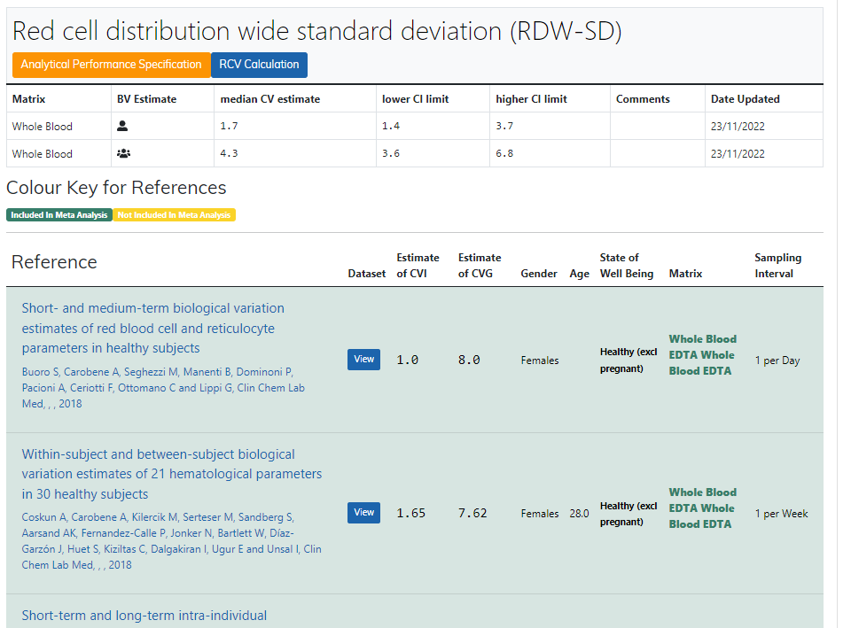
Legge inn:
1.7 | CVi
4.3 | CVg | Prosent
 | ROT av (CVi2 + CVg2) | 4.62
 | I < | 0.85
 | B < | 1.16
 | TE< | 2.56

Kopi fra EFLM database 210811 |  | EFLM Biological Variation

